상품제안서
스웨이드 비치타올 70x120cm 비치타월 | 상품코드: F27426

 |  |  |  |  |  |  | 02-412-0044 | www.easy1.co.kr
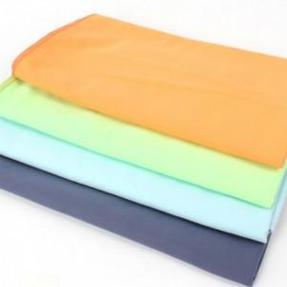

【상세/제작정보】 | 인쇄및 스티커 별도 문의.

【인쇄/포장옵션】 | 실크 / 포장불가능

【공급단가】 | 수량 | 150~ | 300~ | 500~ | 1,000~ | 3,000~
*VAT별도 | 단가 | 4,800원 | 4,720원 | 4,600원 | 4,520원 | 4,400원

【상품 URL】 | https://dev.easy1.co.kr:443/src/goods_detail.php?gdno=27426

